상품제안서
송월타올 2024 추석 타올1P세트 | 상품코드: S37585

 |  |  |  |  |  |  | 02-713-8555 | www.synergygift.co.kr
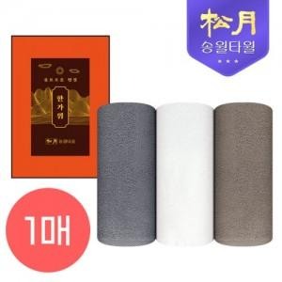

【상세/제작정보】 | <p><span style="font-size: 14pt;">※ 자수인쇄 디자인 난이도에 따라 비용 편차 발생할 수 있습니다.</span></p>

【인쇄/포장옵션】 | 실크, 자수 / 포장지포장

【공급단가】 | 수량 | 100~ | 300~ | 500~ | 1,000~ | 3,000~
*VAT별도 | 브라운 | 3,900원 | 3,840원 | 3,750원 | 3,600원 | 3,450원
 | 아이보리 | 3,900원 | 3,840원 | 3,750원 | 3,600원 | 3,450원
 | 그레이 | 3,900원 | 3,840원 | 3,750원 | 3,600원 | 3,450원

【상품 URL】 | https://www.synergygift.co.kr:443/src/goods_detail.php?gdno=37585

